Sheet1
과목명 | 마이크로프로세서 및 실습
분반 | 1분반
학번 | 2013136119
이름 | 정현택
과제명 | 키패드 메트로놈
번호 | 부품명 | 단가 | 수량(EA) | 가격 | 링크 | 사진
1 | 12버튼 키패드(MCAK304NBWB) | 10360 | 1 | 10360 | http://www.eleparts.co.kr/EPX3FC37 | 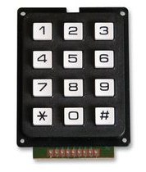
2 | 12버튼 키패드 | 5500 | 1 | 5500 | http://mechasolution.com/shop/goods/goods_view.php?goodsno=2323&category=001009 | 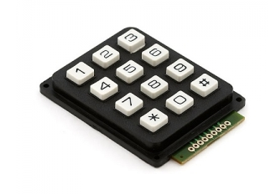
3 | Piezo Buzzer(GEC-17C0 | 360 | 1 | 360 | http://www.eleparts.co.kr/EPXCAYG9
4 | 소켓 점퍼케이블 DC-40P 20CM (M/F) | 3000 | 1 | 3000 | http://www.eleparts.co.kr/EPXCTKH9 | 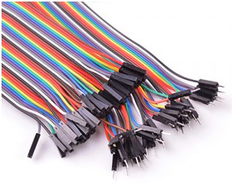
5 | 브레드보드(EIC-104J) | 14000 | 1 | 14000 | http://www.eleparts.co.kr/EPX33HCL
6 | LCD1602 (5V Blue Backlight) | 4500 | 1 | 4500 | http://www.eleparts.co.kr/EPX4P4YG

저번 발표때 교수님께서 위에있는 재료가 다 있다고 하셔서 구매가 필요 없다고 하셨지만, 혹시 몰라서 올려봅니다. LED, 스위치, 점퍼선은 학교에서 지급 가능하다고 해서 신청서에 넣지 않았습니다.

